Solicitud gráfica
 | Área: | Matemáticas |  |  | Fecha:
 | Grado: | 7 |  |  | 2016-01-29
 | Título del tema: | Los números racionales |  |  | ¿Cuaderno de estudio o recurso? | Recurso
 | Editor: | Adriana Ma. Pachón |  |  | Motor del recurso | M7A

 | Código guión o recurso: | MA_07_05_CO_REC280 | ← Para determinar este código, visite la hoja de Ayuda
 |  |  |  |  | ESPECIFICACIÓN DE ARCHIVOS A ENTREGAR
Núm. | Archivo Shutterstock o ruta en web | Imagen para: | Tipo | Ubicación de la imagen en el recurso M7A | Nombre imagen SMALL | Tamaño imagen SMALL | Nombre imagen ZOOM | Tamaño imagen ZOOM | Descripción | Observaciones
IMG01 | Descripcion | Recurso M7A | Ilustración | Contenido | MA_07_05_CO_REC280_IMG01n.png | 286 x 286 px | MA_07_05_CO_REC280_IMG01a.png | 500 x 500 px | Generar un plano cartesiano como el que se muestra, con flechas en los cuatro extremos de las rectas. Los vértices de la figura deben ir exactamente sobre la cuadrícula. | 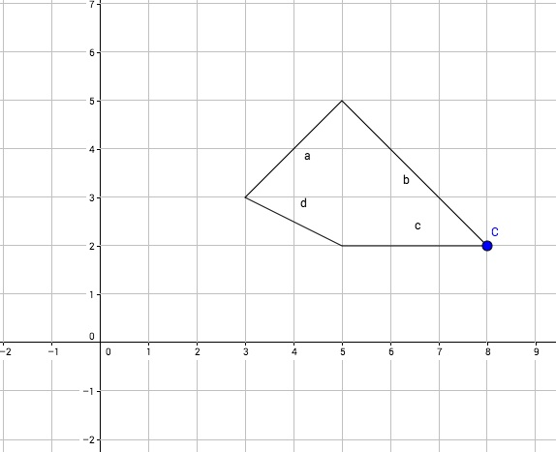
IMG02 | Descripcion | Recurso M7A | Ilustración | Respuesta | MA_07_05_CO_REC280_IMG02.png | 110 x 110 px
IMG03 | Descripcion | Recurso M7A | Ilustración | Respuesta | MA_07_05_CO_REC280_IMG03.png | 110 x 110 px
IMG04 | Descripcion | Recurso M7A | Ilustración | Respuesta | MA_07_05_CO_REC280_IMG04.png | 110 x 110 px
IMG05 | Descripcion | Recurso M7A | Ilustración | Respuesta | MA_07_05_CO_REC280_IMG05.png | 110 x 110 px
IMG06 | Descripcion | Recurso M7A | Ilustración | Contenido | MA_07_05_CO_REC280_IMG06n.png | 286 x 286 px | MA_07_05_CO_REC280_IMG06a.png | 500 x 500 px | Generar un plano cartesiano como el que se muestra, con flechas en los cuatro extremos de las rectas. Los vértices de la figura deben ir exactamente sobre la cuadrícula. | 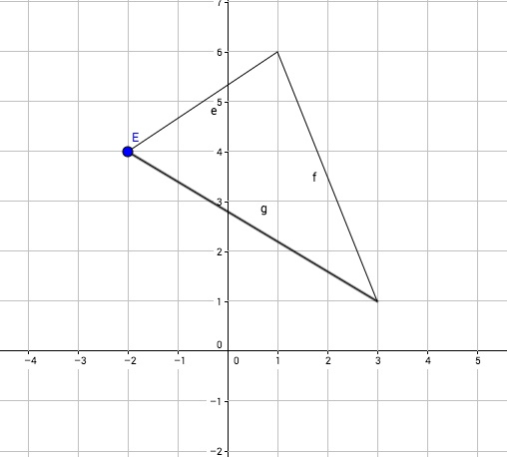
IMG07 | Descripcion | Recurso M7A | Ilustración | Respuesta | MA_07_05_CO_REC280_IMG07.png | 110 x 110 px
IMG08 | Descripcion | Recurso M7A | Ilustración | Respuesta | MA_07_05_CO_REC280_IMG08.png | 110 x 110 px
IMG09 | Descripcion | Recurso M7A | Ilustración | Respuesta | MA_07_05_CO_REC280_IMG09.png | 110 x 110 px
IMG10 | Descripcion | Recurso M7A | Ilustración | Respuesta | MA_07_05_CO_REC280_IMG10.png | 110 x 110 px
IMG11 | Descripcion | Recurso M7A | Ilustración | Contenido | MA_07_05_CO_REC280_IMG11n.png | 286 x 286 px | MA_07_05_CO_REC280_IMG11a.png | 500 x 500 px | Generar un plano cartesiano como el que se muestra, con flechas en los cuatro extremos de las rectas. Los vértices de la figura deben ir exactamente sobre la cuadrícula. | 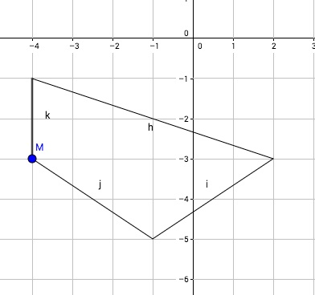
IMG12 | Descripcion | Recurso M7A | Ilustración | Respuesta | MA_07_05_CO_REC280_IMG12.png | 110 x 110 px
IMG13 | Descripcion | Recurso M7A | Ilustración | Respuesta | MA_07_05_CO_REC280_IMG13.png | 110 x 110 px
IMG14 | Descripcion | Recurso M7A | Ilustración | Respuesta | MA_07_05_CO_REC280_IMG14.png | 110 x 110 px
IMG15 | Descripcion | Recurso M7A | Ilustración | Respuesta | MA_07_05_CO_REC280_IMG15.png | 110 x 110 px
IMG16 | Descripcion | Recurso M7A | Ilustración | Contenido | MA_07_05_CO_REC280_IMG16n.png | 286 x 286 px | MA_07_05_CO_REC280_IMG16a.png | 500 x 500 px | Generar un plano cartesiano como el que se muestra, con flechas en los cuatro extremos de las rectas. | 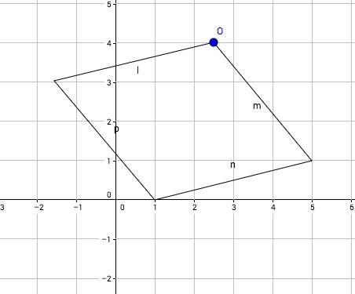
IMG17 | Descripcion | Recurso M7A | Ilustración | Respuesta | MA_07_05_CO_REC280_IMG17.png | 110 x 110 px
IMG18 | Descripcion | Recurso M7A | Ilustración | Respuesta | MA_07_05_CO_REC280_IMG18.png | 110 x 110 px
IMG19 | Descripcion | Recurso M7A | Ilustración | Respuesta | MA_07_05_CO_REC280_IMG19.png | 110 x 110 px
IMG20 | Descripcion | Recurso M7A | Ilustración | Respuesta | MA_07_05_CO_REC280_IMG20.png | 110 x 110 px
IMG21 | Descripcion | Recurso M7A | Ilustración | Contenido | MA_07_05_CO_REC280_IMG21n.png | 286 x 286 px | MA_07_05_CO_REC280_IMG21a.png | 500 x 500 px | Generar un plano cartesiano como el que se muestra, con flechas en los cuatro extremos de las rectas. | 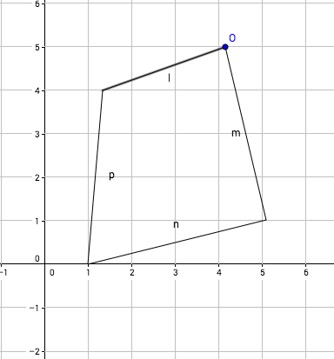
IMG22 | Descripcion | Recurso M7A | Ilustración | Respuesta | MA_07_05_CO_REC280_IMG22.png | 110 x 110 px
IMG23 | Descripcion | Recurso M7A | Ilustración | Respuesta | MA_07_05_CO_REC280_IMG23.png | 110 x 110 px
IMG24 | Descripcion | Recurso M7A | Ilustración | Respuesta | MA_07_05_CO_REC280_IMG24.png | 110 x 110 px
IMG25 | Descripcion | Recurso M7A | Ilustración | Respuesta | MA_07_05_CO_REC280_IMG25.png | 110 x 110 px

